時系列
HMA工程 精留、全還流不良時系列

ノズル損傷懸念
 | 対象Lot.№：209001-01
 | 日時：2022.9.12
 | 担当者：河野

・ | 時系列
1 | 2022.9.2 2勤（16：25）にHMANo.208009-18精留工程が終了する。
2 | 残渣抜き前全還流の為、初留を200㎏、HMA化槽に仕込み、全還流を実施する。（全還流時間2Hr)
3 | 全還流後、HMA系内を減圧解除し、ポットタンク内液を全量HMA化槽に戻す。
4 | 残渣抜き後、工程を停止する。（2022.9.2 2勤にて工程停止）
5 | 2022.9.5 全停電にて用役（蒸気）が停止する。
6 | 2022.9.8 用役立ち上げ後、2勤にてHMANo.209001-01DN化工程を開始。（2022.9.8 19：00～DN化反応）
7 | 2022.9.11 3勤にてDN化反応を停止。（2022.9.11 6:00にDN化反応終了）
8 | 6：00～11：30迄E化昇温工程。
9 | 11：30～16：30迄E化反応工程。
10 | 16：30～17：20迄E化反応後冷却工程。
11 | 17：20からHMA系内を減圧にし、ポットタンク内に液が留去してくるまで待つ。
12 | 17：30 低沸を3F留去メタタンクに受け、ポットタンク内に液を溜め、還流ポンプを運転した所、
 | 還流流量計が上がらなかった。還流ポンプがキャビテーションしていると思い、還流ポンプを停止、
 | ZN-32N（窒素自動弁）を開け、ポットタンク内の減圧を20KPaまで解除し、再度還流ポンプを
 | 運転した所、還流ラインより【ドン】と音がした。（ハンマー音）…還流流量計は、少し振れた。
13 | 豆トラップを触った所、手で触れるくらいの温度だった。（2022.2に同様にトラブル有り）
14 | 17：30 職長へ連絡し、HMA系内の減圧解除及びHMA化槽冷却操作を実施するよう指示があった。
15 | HMA系内減圧解除実施後、ポットタンク内に溜まっている液を3F留去メタタンクに移送し、
 | 1F留去メタドラムに抜き出した。
16 | 17：35 バッファータンク内液が固まる恐れがあったので、バッファータンクブライン入りバルブ 閉。
 | バッファータンク内液を抜き出した。（内液N：0.9㎏）抜出前バッファータンクレベル：8.8％。抜出後空の表示になった。
17 | 18：00頃 突発非定常にて、還流ラインスチームトレース豆トラップの交換を実施した。
18 | 豆トラップ交換後、蒸気バルブを開け、蒸気を通蒸したところ、豆トラップは熱くなった。
19 | 還流流量計下部のスチームトレースライン（4F蒸気ヘッダー）が熱くなった事を確認したが
 | 還流流量計上部スチームトレースライン（精留塔塔頂）を触った所、冷たいままだった。

図
4F蒸気
ヘッダー

９月12日 (現場確認)
確認したA三方チーズの上部に（保温材の中）もう一か所B三方チーズがあり、分解後トレース内部にスラッジあり除去後にドレンが約500㏄程出てきた。抜き出し後に通蒸確認して、
トレースの貫通を確認した。その後はトレース機能正常であった。
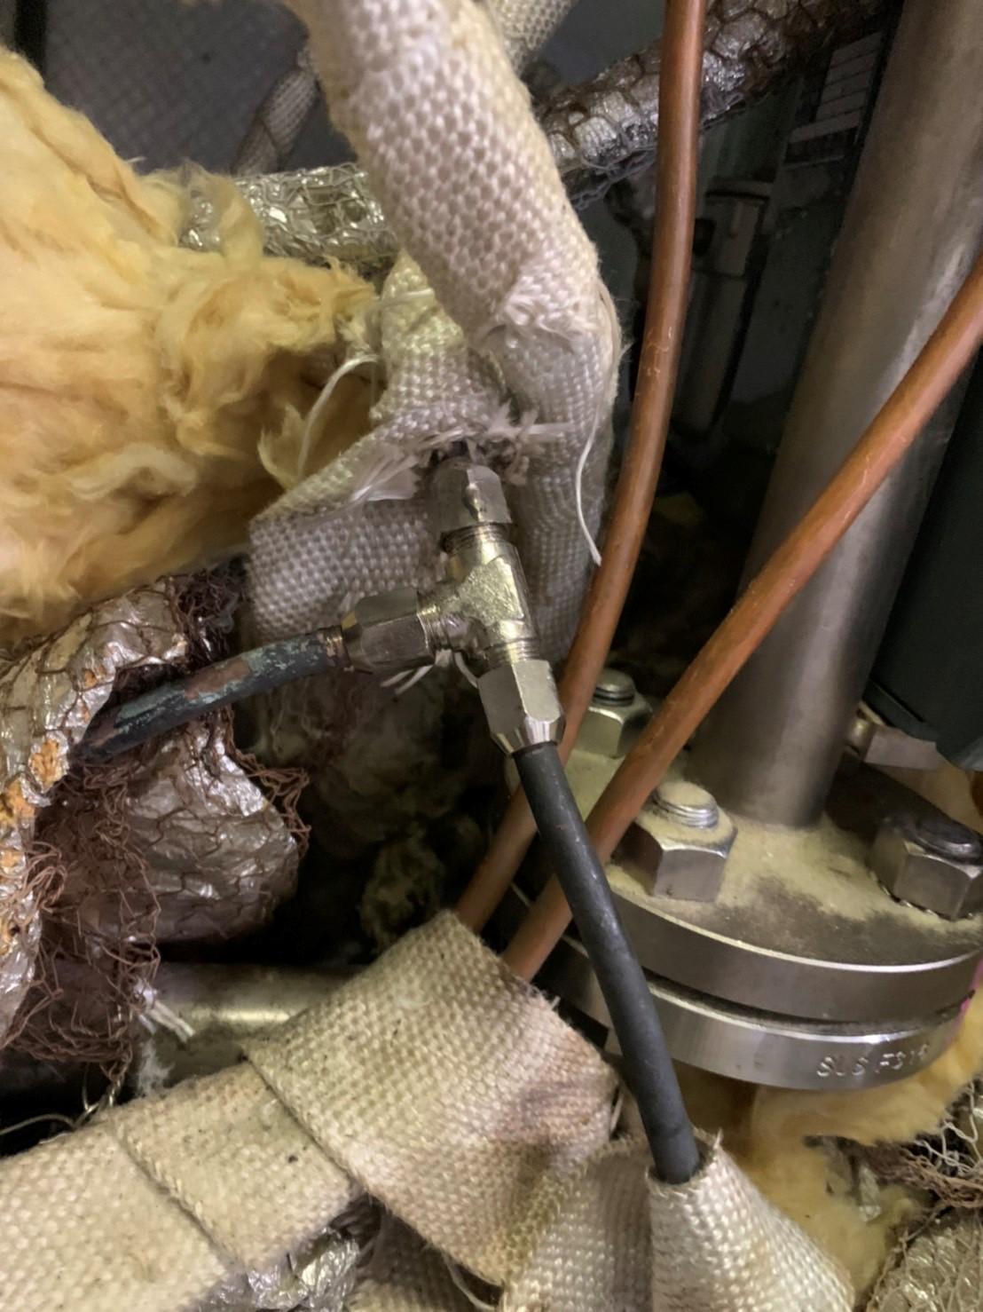
精留塔塔頂
蒸気ライン

還流ライン
詰まり箇所
※赤点線…通蒸確認。
※青点線…通蒸確認出来ず。

豆トラップ行き

B

A
4F蒸気ヘッダー
蒸気ライン

豆トラップ行き

初留ﾀﾝｸ
A

真空

中留

ポットタンク

初留ﾀﾝｸ

留去メタタンク
LG

Sheet1
精留塔塔頂
蒸気ライン

還流ライン
詰まり箇所
※赤点線…通蒸確認。
※青点線…通蒸確認出来ず。

豆トラップ行き

4F蒸気ヘッダー
蒸気ライン

豆トラップ行き

初留ﾀﾝｸ
A

真空

中留

ポットタンク

初留ﾀﾝｸ

留去メタタンク
LG

ハンマー音影響
ノズル損傷懸念

